Estadísticas
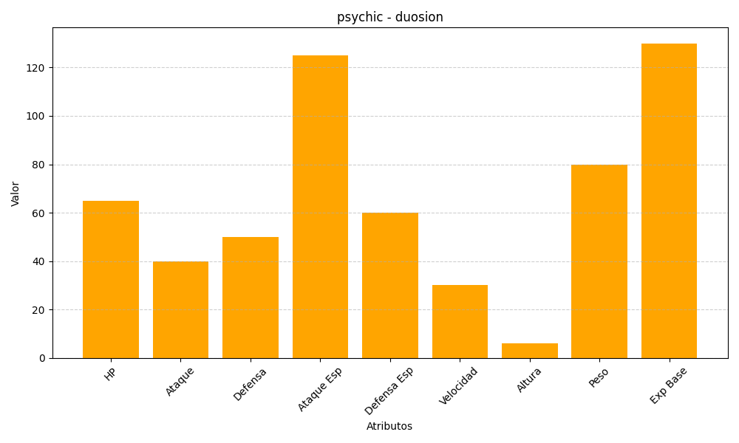
ID | Nombre | Tipo | HP | Ataque | Defensa | Ataque Especial | Defensa Especial | Velocidad | Altura | Peso | Experiencia Base
578 | duosion | psychic | 65 | 40 | 50 | 125 | 60 | 30 | 6 | 80 | 130

